画面レイアウト定義書
画面レイアウト定義書
システム名
難病・小慢DB
作成者
作成日
2021/11/22
サブシステム名
指定医区画
更新者
更新日
2022/1/31
ｻｰﾋﾞｽｺﾝﾎﾟｰﾈﾝﾄ名
承認者
承認日

画面ID |  |  |  | A15S010 |  |  | 画面名 | 院内システム用臨個票・意見書データ一括チェック画面

画面レイアウト |  |  |  |  |  |  |  |  | 概要
 |  |  |  |  |  |  |  |  | ・院内システム用臨個票・意見書データ一括チェック画面領域間の包含関係について示す。

①
「画面イベント一覧」参照
イベントID：A15S010E001
①
 | 1．画面レイアウト
 | 1) 初期表示
②
③

 |  |  |  |  |  |  |  |  | 備考

 |  |  |  |  |  |  |  |  | ●活性化制御
 |  |  |  |  |  |  |  |  |  | 出力フォルダ、ファイル
 |  |  |  |  |  |  |  |  |  | のテキストフィールド
 |  |  |  |  |  |  |  |  |  | ⇒常に非活性。

①
②
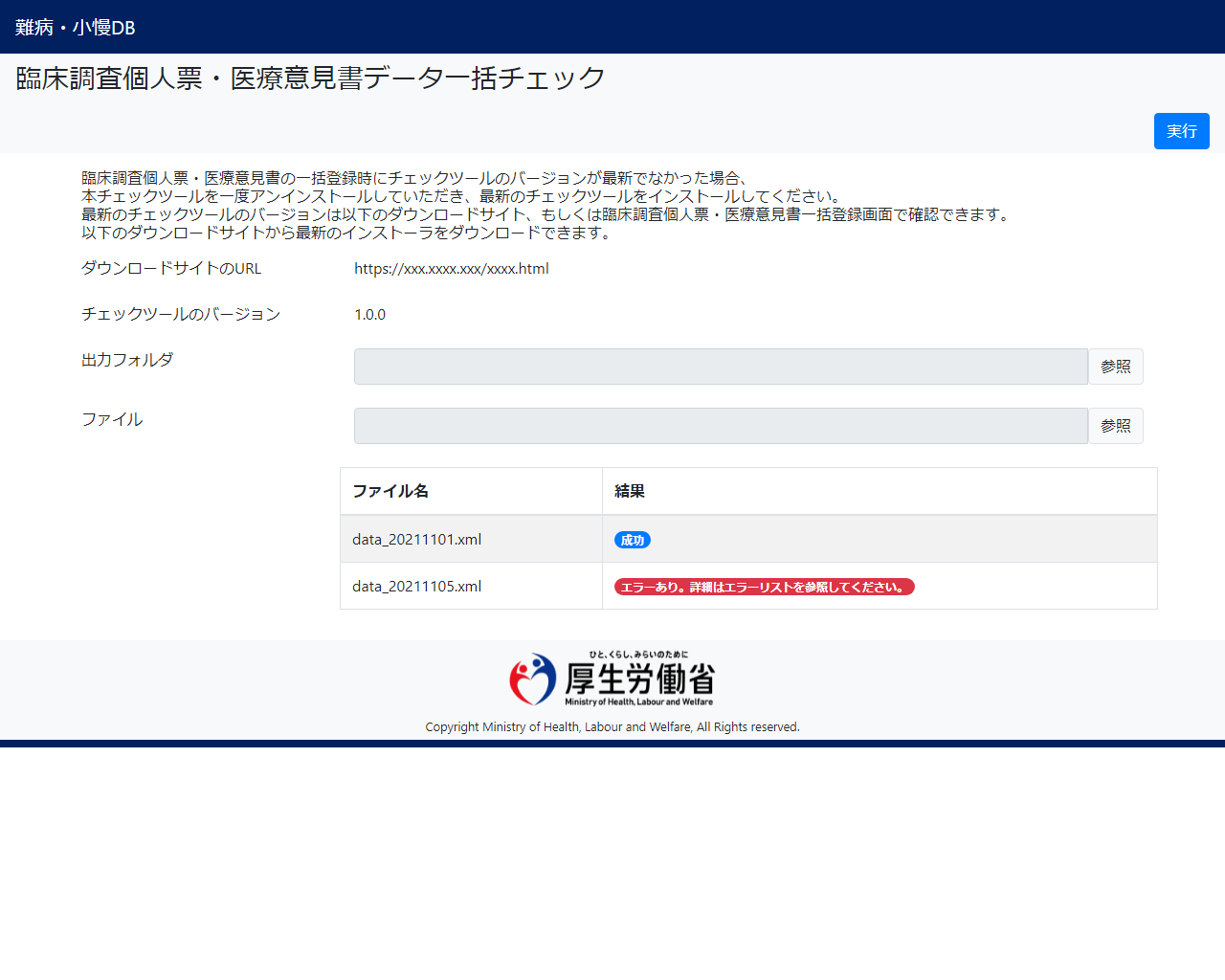
 | 2) 一覧表示 |  |  |  |  |  |  |  | ●入力チェックのタイミング
 |  |  |  |  |  |  |  |  |  | 実行ボタン押下時。
③
 |  |  |  |  |  |  |  |  | ●繰り返し
 |  |  |  |  |  |  |  |  |  | 特になし。

 |  |  |  |  |  |  |  |  | ●タブ順
 |  |  |  |  |  |  |  |  |  | 左上から右下。

 |  |  |  |  |  |  |  |  | ●凡例
①
：イベントNo
①
：画面領域番号
：新規に作成され
表示される画面領域

 | 2．画面領域
 | # | 画面領域番号 | 画面領域ID |  | 画面領域名 | 備考
 | 1 | ① | A15S010A001 |  | ボタン配置エリア | ボタン(実行)を表示する領域。
 | 2 | ② | A15S010A002 |  | メッセージエリア | インフォメーションメッセージ、およびエラーメッセージを表示する領域。
 | 3 | ③ | A15S010A003 |  | コンテンツエリア | チェックツールのバージョン、入力項目、およびチェック結果の一覧を表示する領域。 一覧のソート順はファイル名(昇順)とする。

 | 3．画面の操作
 | # | 手順
 | 1 | 出力フォルダ、およびファイル(複数選択可)を入力する。
 | 2 | 実行ボタンを押下すると確認ダイアログが表示される。 いずれかのファイルにエラーがある場合、選択した出力フォルダにエラー情報が記載されたCSVファイルが出力される。 チェックに成功したファイルには暗号化が施され、zipファイルに格納される。 また、ツールのバージョン情報を記載したファイルがこのzipファイルに格納される。 このzipファイルは選択した出力フォルダに出力される。 全てのファイルに対するチェックが完了した後、ファイル名と結果が一覧に表示される。 また、出力フォルダがエクスプローラで表示される。

